2015-6-12
经过前期的业务和技术调研，对系统构成有了清晰轮廓。为了尽快实现阶段性的业务和功能目标，开发工作在考虑系统架构合理性、适用性的前提下，对开发技术进行了选择、设计和划分。 aws提供了全面的产品和服务，包括：主机、存储、集群、部署、大计算等等。 V1.0产品将运行部署在aws平台，考虑到学习和应用aws服务（SQS,EMR，DynomaDB）需要成本，故先选择自行部署其他的开源产品来替代aws产品（amqp、mongodb）。 Mongo除了提供nosql存储还提供mapreduce功能，可满足当前的业务需求，待到第二阶段各方面都基本确定之后将其迁到EMR平台（涉及的业务功能点不多，迁移的工作量应该不大）。 平台系统内部子系统之间暂不使用MQ，子系统交互和集群采用webservice方式，流程实现采用简单的阻塞模式。 |  |  |  |  |  | 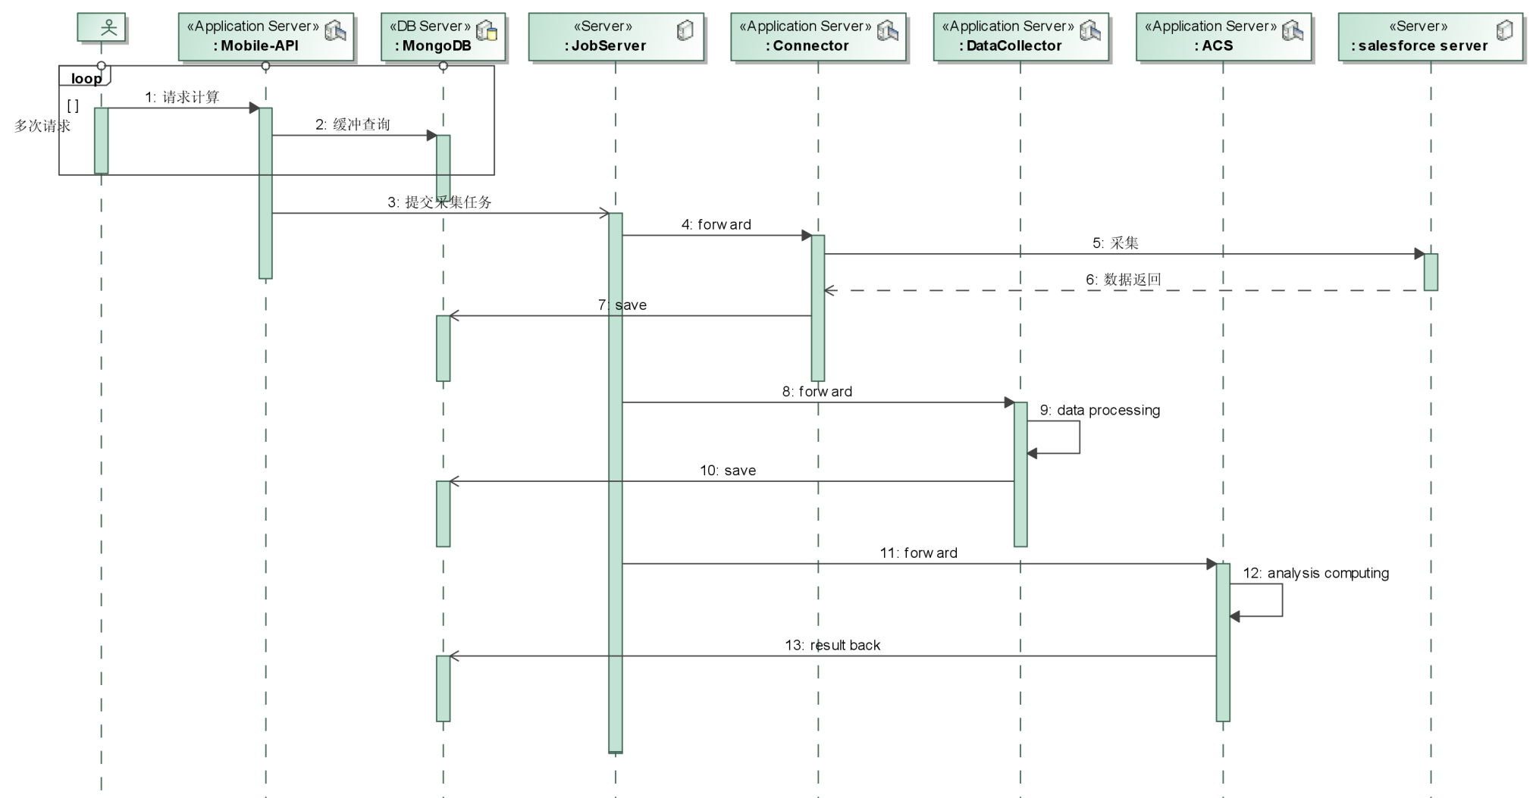

类别 | 名称 | 功能 | 云主机
 |  |  | EC2-A | EC2-B | EC2-C
操作系统 | centos6.6+
数据库 | postgresql9.4 | 业务数据存储 | *
 | mongodb | 数据存储和mapreduce | *
缓存服务 | redis | 缓冲服务
部署 | docker | 基于容器的
 | nginx | http服务反向代理
云服务 | ec2主机 | aws虚拟主机
服务系统 | MobileAPI-Server | 手机接入服务 |  | *
 | UserPortal-WebServer | 企业管理门户服务 |  | *
 | AdminWebServer | 51desk自管理服务 |  | *
 | AuthServer | 认证服务 |  | *
 | JobServer | 任务调度管理服务 |  |  | *
 | Connector | 数据采集服务 |  |  | *
 | DataCollector | 数据收集和处理 |  |  | *
 | ACS | 分析计算服务 |  |  | *

Next…
工作内容 | aws各项服务调查其功能、性能、开发接口、适用性、价格
 | EMR&Hadoop
 | spark
 | 需求细化
 | 数据结构
 | 接口设计
 | 业务数据处理和分析算法
 | 各模块的设计开发

